内存泄露
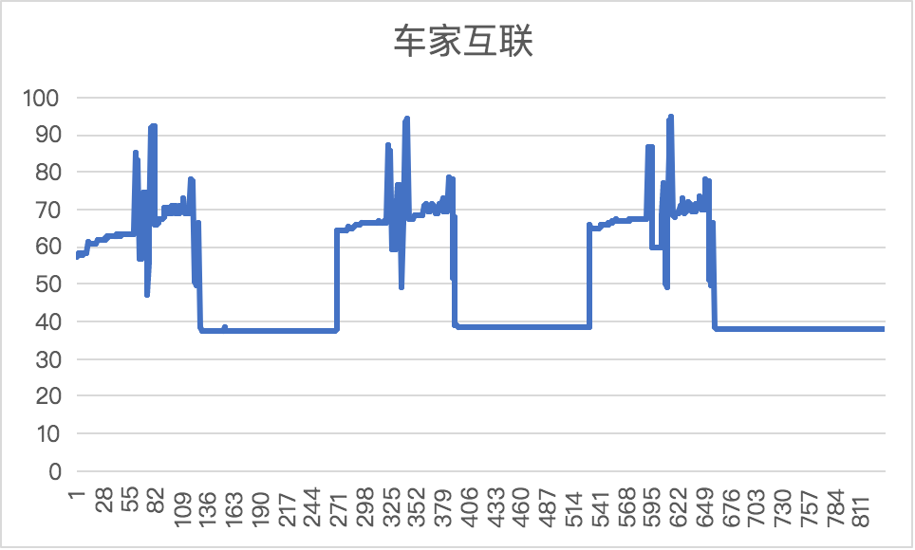

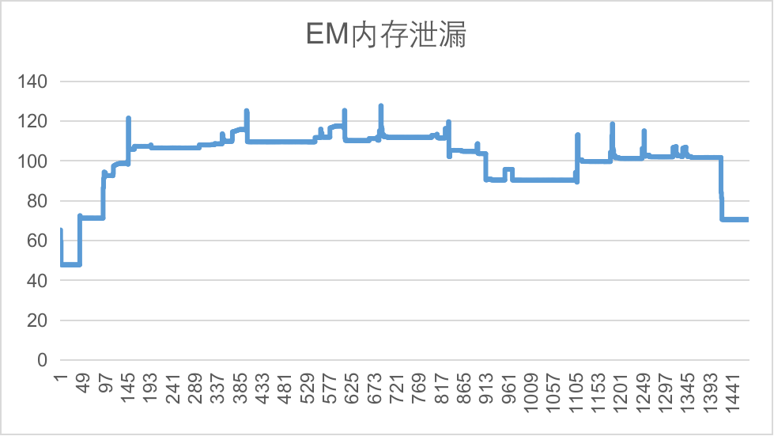

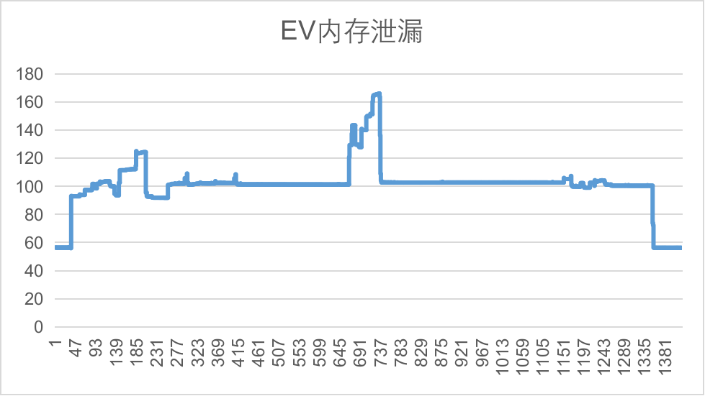

激活
 | 108.263
 | 105.411
 | 78.7588
 | 78.7393
 | 78.7393
 | 78.7393
 | 78.7393
 | 78.7393
 | 78.7393
 | 95.083
 | 129.845
 | 128.368
 | 127.868
 | 127.853
 | 127.845
 | 127.845
 | 127.841
 | 127.845
 | 128.356
 | 128.364
 | 127.899
 | 127.899
 | 127.903
 | 127.899
 | 127.896
 | 148.931
 | 159.466
 | 159.372
 | 159.388
 | 132.923
 | 132.876
 | 132.88
 | 132.876
 | 132.88
 | 132.923
 | 133.157
 | 133.282
 | 133.278
 | 133.274
 | 133.286
 | 133.278
 | 133.29
 | 133.235
 | 133.228
 | 138.526
 | 138.476
 | 138.472
 | 138.476
 | 136.632
 | 136.628
...

launcher&aar
 | 385.259
 | 383.316
 | 383.316
 | 383.297
 | 383.211
 | 383.199
 | 383.195
 | 383.477
 | 383.344
 | 383.409
 | 383.207
 | 383.305
 | 383.43
 | 383.305
 | 383.227
 | 383.203
 | 383.242
 | 383.211
 | 383.215
 | 383.211
 | 383.234
 | 383.211
 | 383.223
 | 383.211
 | 383.312
 | 383.324
 | 383.207
 | 177.242
 | 175.484
 | 175.543
 | 175.762
 | 175.547
 | 175.453
 | 175.434
 | 175.648
 | 175.633
 | 175.637
 | 175.633
 | 175.449
 | 175.43
 | 175.457
 | 175.434
 | 194.461
 | 200.504
 | 198.754
 | 198.625
 | 198.652
 | 198.656
 | 198.973
 | 199.16
...

输入法
 | 58.8545
 | 58.8506
 | 58.8545
 | 58.8506
 | 58.8506
 | 58.8506
 | 58.8545
 | 58.8506
 | 58.8545
 | 58.8506
 | 58.8545
 | 58.8506
 | 58.8545
 | 58.8506
 | 58.8545
 | 58.8545
 | 58.8545
 | 58.8545
 | 58.8545
 | 58.8545
 | 58.8545
 | 58.8545
 | 58.8545
 | 58.8545
 | 58.8545
 | 58.8545
 | 58.8545
 | 58.8545
 | 58.8545
 | 58.8545
 | 58.8545
 | 58.8545
 | 58.8545
 | 58.8545
 | 58.8545
 | 58.8545
 | 58.8545
 | 58.8545
 | 58.8545
 | 58.8506
 | 58.8545
 | 58.8506
 | 58.8535
 | 58.8506
 | 58.8545
 | 58.8506
 | 58.8545
 | 58.8506
 | 58.8545
 | 58.8506
...

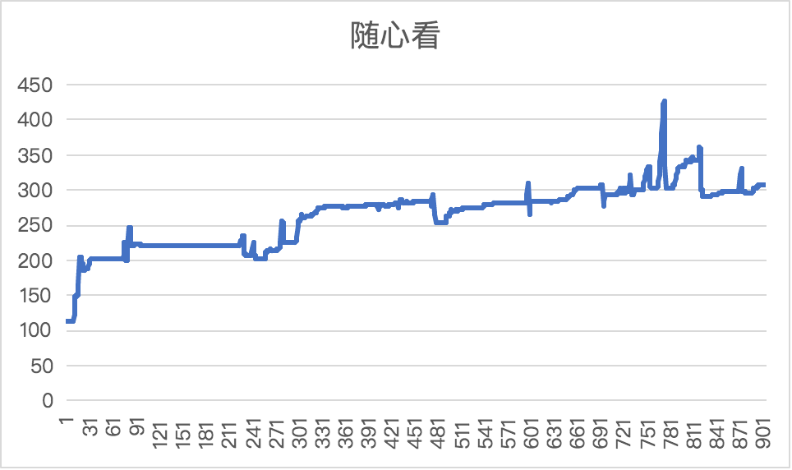

随心听
 | 253.376
 | 253.372
 | 253.376
 | 253.372
 | 253.376
 | 253.372
 | 253.376
 | 253.372
 | 253.376
 | 253.372
 | 253.376
 | 253.372
 | 253.376
 | 253.372
 | 253.38
 | 253.368
 | 253.376
 | 253.372
 | 253.376
 | 253.38
 | 253.38
 | 253.376
 | 253.38
 | 253.376
 | 253.38
 | 253.376
 | 253.38
 | 253.376
 | 253.38
 | 253.38
 | 253.38
 | 253.376
 | 253.38
 | 253.376
 | 253.38
 | 253.376
 | 253.38
 | 253.376
 | 253.379
 | 253.374
 | 253.38
 | 253.368
 | 253.375
 | 253.371
 | 253.376
 | 253.372
 | 253.375
 | 253.376
 | 253.372
 | 253.376
...

账号支付
 | 185.146
 | 167.944
 | 167.929
 | 167.94
 | 167.933
 | 167.948
 | 167.933
 | 167.933
 | 167.361
 | 167.939
 | 167.967
 | 179.439
 | 166.588
 | 170.764
 | 169.542
 | 170.358
 | 170.758
 | 169.289
 | 170.477
 | 166.338
 | 164.943
 | 164.247
 | 168.833
 | 165.829
 | 166.153
 | 180.048
 | 153.334
 | 151.807
 | 151.33
 | 159.682
 | 132.949
 | 135.656
 | 135.641
 | 135.425
 | 147.292
 | 147.296
 | 147.206
 | 147.233
 | 147.226
 | 147.241
 | 147.909
 | 148.243
 | 148.603
 | 149.126
 | 149.571
 | 150.067
 | 150.118
 | 150.599
 | 151.036
 | 154.609
...

语音
 | 321.149
 | 303.521
 | 303.509
 | 303.513
 | 303.513
 | 303.536
 | 303.509
 | 303.509
 | 303.517
 | 303.509
 | 303.556
 | 303.513
 | 303.513
 | 303.517
 | 303.509
 | 303.556
 | 303.517
 | 303.517
 | 303.509
 | 303.513
 | 303.556
 | 303.521
 | 303.513
 | 303.521
 | 303.521
 | 303.552
 | 303.513
 | 303.517
 | 303.513
 | 303.548
 | 303.618
 | 303.532
 | 303.513
 | 303.509
 | 303.544
 | 303.509
 | 303.509
 | 303.509
 | 303.517
 | 303.548
 | 303.513
 | 303.521
 | 303.505
 | 303.505
 | 303.552
 | 303.509
 | 303.524
 | 303.509
 | 303.517
 | 303.54
...

图像
 | 38.8838
 | 38.8838
 | 38.8799
 | 38.8799
 | 38.8838
 | 38.8799
 | 38.8799
 | 38.8799
 | 38.8799
 | 38.8799
 | 38.876
 | 38.8916
 | 38.8838
 | 38.8838
 | 38.8916
 | 38.8838
 | 38.8838
 | 38.8838
 | 38.8838
 | 38.8838
 | 38.8838
 | 38.8838
 | 38.8877
 | 38.8838
 | 38.8838
 | 38.8838
 | 38.8838
 | 38.8838
 | 38.8838
 | 38.876
 | 38.876
 | 38.8799
 | 38.876
 | 38.876
 | 38.876
 | 38.9111
 | 38.8799
 | 38.8838
 | 38.8799
 | 38.8838
 | 38.8799
 | 38.8799
 | 38.8838
 | 38.8799
 | 38.8799
 | 38.8877
 | 38.8838
 | 38.8799
 | 38.8799
 | 38.8799
...

消息中心
 | 75.6963
 | 74.0342
 | 73.6904
 | 73.5928
 | 73.5928
 | 73.5889
 | 73.5889
 | 73.5889
 | 73.585
 | 73.585
 | 73.585
 | 73.585
 | 73.585
 | 73.585
 | 73.5811
 | 73.5811
 | 73.5811
 | 73.5811
 | 73.5811
 | 73.5811
 | 73.5811
 | 73.5811
 | 73.5811
 | 73.5811
 | 73.5811
 | 73.5811
 | 73.5811
 | 73.5811
 | 73.5771
 | 73.5771
 | 73.5771
 | 73.5771
 | 73.5771
 | 73.5771
 | 73.5771
 | 73.5771
 | 73.5771
 | 73.5771
 | 73.5771
 | 73.5537
 | 73.5537
 | 73.5537
 | 73.5537
 | 73.5537
 | 73.5537
 | 73.5537
 | 73.5537
 | 73.5537
 | 73.5537
 | 73.5537
...

地图
 | 497.297
 | 507.29
 | 509.831
 | 510.022
 | 513.268
 | 514.409
 | 514.077
 | 513.823
 | 513.811
 | 503.673
 | 503.812
 | 504.242
 | 504.23
 | 504.179
 | 504.23
 | 504.234
 | 516.113
 | 504.105
 | 504.051
 | 502.961
 | 453.181
 | 501.815
 | 501.761
 | 501.78
 | 501.749
 | 501.776
 | 501.729
 | 502.229
 | 502.483
 | 502.472
 | 501.594
 | 501.551
 | 501.933
 | 502.301
 | 502.207
 | 502.183
 | 502.179
 | 502.367
 | 502.199
 | 502.355
 | 409.517
 | 502.311
 | 502.237
 | 502.253
 | 502.249
 | 501.389
 | 501.331
 | 501.3
 | 501.081
 | 501.75
...

